表紙

 | 御中

企業貢献シート

改善案②
【４】法個人の手取りを高めるための施策（役員退職金の活用）
法個人の手取りを高めることは、経営者の生活基盤を安定させ、将来に向けた資産形成やリスク対応力を強化するために重要です。適切な節税対策や資金の有効活用により、手取り額を増やすことで、個人としての財務状況が改善され、経営にも良い影響を与えます。手取りを増やす取り組みは、経営者個人の豊かさと企業の持続可能な成長に貢献する大切な要素です。 | 下記は役員報酬1500万円を20年間給与所得として受け取った場合と、役員報酬1000万円を20年間給与所得として受け取り、退職金として1億円受け取った場合の比較シミュレーションです。（両者とも支払い総額は3億円です） 支払い総額は同じであっても将来の手取りが大きく異なることが下記シミュレーションから理解できます。個人の手取りだけではなく、法人の社会保険料負担も減少させることが可能です。

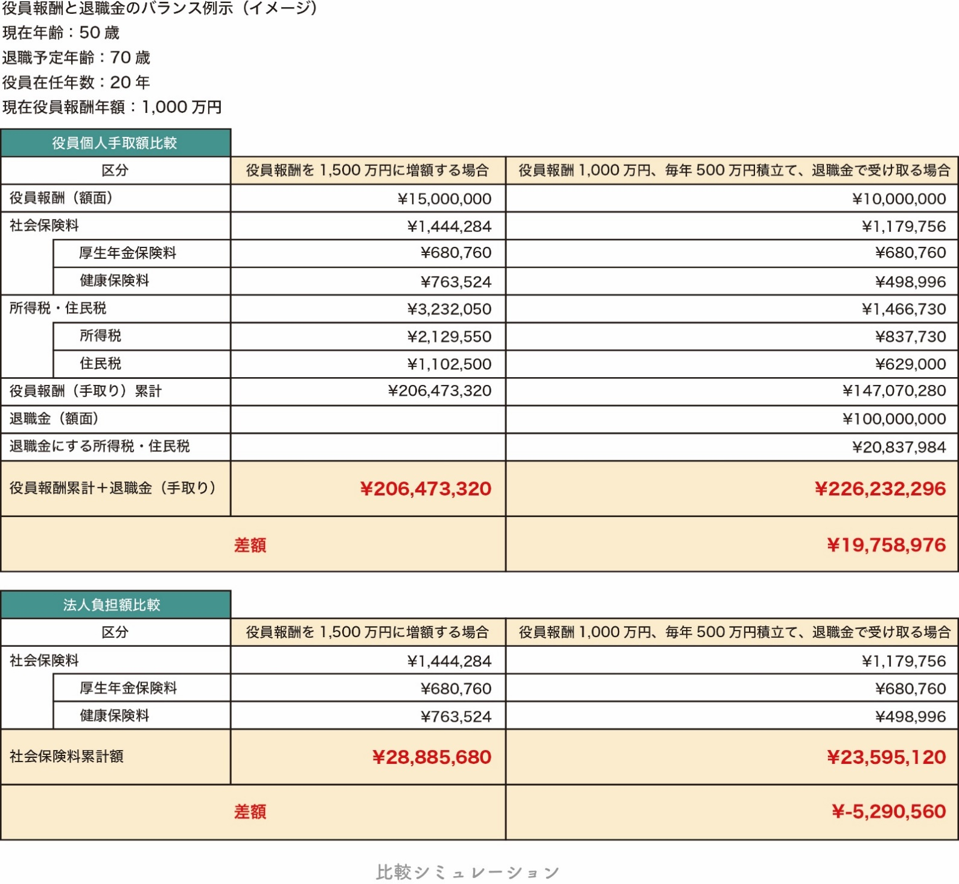
給与所得と退職所得における税制上の違いについて、退職所得が有利とされる理由には、退職所得控除や計算方法、さらには分離課税の適用といった特別な優遇措置があります。 1. 退職所得控除 退職所得には、退職時に一度だけ適用される退職所得控除という特別な控除があります。この控除により、退職金を受け取る際の課税負担が大幅に軽減されます。控除額は勤続年数に基づいて決定され、次の計算式で適用されます。 勤続年数が20年以下の場合: 1年につき40万円の控除 勤続年数が20年超の場合: 21年目以降は1年につき70万円の控除 例えば、勤続30年の退職者が退職金を受け取る場合、退職所得控除額は以下のように計算されます。 20年まで: 40万円 × 20年 = 800万円 21年目以降: 70万円 × 10年 = 700万円 合計: 1,500万円の退職所得控除 この控除を適用すると、退職金のうち課税対象となる金額が大幅に減少します。 2. 退職所得の計算方法 退職所得は、給与所得とは異なる計算方法が適用され、さらに優遇されています。退職所得の課税対象額は次のように計算されます。 退職所得 = （退職金 − 退職所得控除） ÷ 2 この「2分の1課税」が大きな特徴で、退職金の半分のみが課税対象となります。例えば、退職金が3,000万円で、退職所得控除が1,500万円の場合、課税対象となる退職所得は次のように計算されます。 （3,000万円 − 1,500万円）÷ 2 = 750万円 この750万円に対してのみ課税されるため、所得税の負担が大幅に軽減されます。 3. 分離課税の適用 退職所得は、他の所得と合算されることなく、分離課税として処理されます。これにより、退職所得は他の給与所得や事業所得と累積されることなく、独立した税率が適用され、退職金の受取時に課税が完了します。一方、給与所得は総合課税として扱われ、他の所得と合算されて累進課税が適用されます。この分離課税の仕組みにより、退職所得は他の所得に影響されず、課税負担が軽減される点で大きなメリットがあります。 4. 給与所得との比較 給与所得には退職所得控除のような特別な控除はなく、また2分の1課税の優遇も適用されません。さらに、給与所得は総合課税として他の所得と合算され、累進課税が適用されるため、収入が増えるほど高い税率が適用されます。これに対し、退職所得は分離課税で処理され、大幅な控除と優遇措置があるため、同じ金額を受け取る場合でも、退職所得の方が税制上非常に有利です。 5. 住民税の優遇措置 退職所得は、所得税だけでなく、住民税においても分離課税が適用され、同様に「2分の1課税」が行われます。控除後の金額に対してのみ課税されるため、給与所得と比較して住民税も大幅に軽減されます。

 | ③役員退職金を利用して、将来の手取りを増やすことを希望しますか？
 |  | 希望する | 希望しない
 | 私たちは、貴社の状況に合わせて最適な退職金の設計や、退職時にどのように受け取るかについてのアドバイスを提供いたします。税制優遇を最大限に活用し、将来の手取りを最大化するための具体的なプランを一緒に考え、サポートさせていただきます。

キャッシュフロー分析
営業キャッシュフロー
【参考】キャッシュフロー分析について
（１）営業キャッシュフローの構成
営業CF構成 | 前期 | 当期
営業利益 | 0 | 0
減価償却費 | 0 | 0
想定税金 （営業利益の30％） | 0 | 0
簡易営業CF | 0 | 0

（２）固定負債（償還債務）と実態償還債務の関係性 |  |  |  |  |  |  | （３）償還年数の変化による年間返済額と営業CFの比較
償還債務構成 | 前期 | 当期 | 運転資金構成 | 前期 | 当期 |  | 償還年数 | 3年 | 5年 | 10年 | 15年 | 営業CF実績 | 実態債務 償還年数
Ⓐ固定負債+要返済 短期借入 | 0 | 0 | ⓐ売上債権 | 0 | 0 |  | 年間返済額 | 0 | 0 | 0 | 0 | 0 | #DIV/0!
Ⓑ現預金から3か月分の販管費を控除 | 0 | 0 | ⓑ棚卸資産 | 0 | 0
Ⓒ所要運転資金ⓐ＋ⓑ－Ⓒ | 0 | 0 | Ⓒ仕入債務 | 0 | 0 |  | （４）保険料の原資について
Ⓒ実態償還債務Ⓐ－Ⓑ－Ⓒ | 0 | 0 |  |  |  |  | 資産計上処理をされる保険に加入される場合はフリーキャッシュフローの範囲内で支払える保険に加入する事が必要です。フリーキャッシュフローとは会社が営業活動で得た現金から、借入金の返済や設備投資などの必要な支出を差し引いた後に、自由に使える現金を指します。ただし既に資産計上される保険に加入されている場合は、その分の金額を差し引きして考える必要があります。下記で計算される【年間保険料原資上限】の範囲内で生命保険を検討しましょう。

キャッシュフローに対する所見 |  |  |  |  |  |  | フリーキャッシュフロー構成 | 前期 | 当期 |  | 年間保険料原資について
#DIV/0! |  |  |  |  |  |  | 営業キャッシュフロー | 0 | 0 | ➡ | 2期平均フリーキャッシュフロー |  | 0
 |  |  |  |  |  |  | 年間借入返済額（10年） | 0 | 0 |  | 既存年間保険料 （資産計上される金額）
 |  |  |  |  |  |  | フリーキャッシュフロー | 0 | 0 |  | 年間保険料原資上限 （資産計上分） |  | 0

キャッシュフローに対する所見
実態償還債務年数が10年を下回っているので、キャッシュフローは問題ありません。 |  |  |  |  |  | D7 | プラス
 |  |  |  |  |  | D14 | プラス
 |  |  |  |  |  | Q11 | 10年以下
実態償還債務年数が10年を上回っているので、営業キャッシュフローの改善が必要です。営業キャッシュフローを改善するためには、①売上高の改善、②粗利益率の改善、③固定費の削減 が必要です。 |  |  |  |  |  | D7 | プラス
 |  |  |  |  |  | D14 | プラス
 |  |  |  |  |  | Q11 | 10年超える(10<)
実態償還債務年数がマイナスになっているので、営業キャッシュフローの改善が必要です。営業キャッシュフローを改善するためには、①売上高の改善、②粗利益率の改善、③固定費の削減 が必要です。 |  |  |  |  |  | D7 | マイナス
 |  |  |  |  |  | D14 | プラス
 |  |  |  |  |  | Q11 | マイナス
実態償還債務が０であるため、キャッシュフローとしては問題ありません。 |  |  |  |  |  | D7 | ０以上(0＜＝)
 |  |  |  |  |  | D14 | 0以下
 |  |  |  |  |  | Q11 | 0
実態償還債務は0ですが、営業キャッシュフローがマイナスとなっているので、改善が必要です。営業キャッシュフローを改善するためには、①売上高の改善、②粗利益率の改善、③固定費の削減 が必要です。 |  |  |  |  |  | D7 | マイナス
 |  |  |  |  |  | D14 | 0以下
 |  |  |  |  |  | Q11 | 0

